【小】【中】学校見学
熊本県立天草支援学校 小学部・中学部「学校見学・教育相談」 日程調整用紙
送付先 |  |  |  |  |  | 送付元（FAXまたはメール） | 送信日：令和 年 月 日
学校名 |  | 天草支援学校小・中学部校舎 |  |  |  | 在籍校名（園名）
担当 |  | 小・中学部教頭 |  |  |  | 担当者氏名（職名）
電話 |  | 0969-23-0141 |  |  |  | 電話
FAX |  | 0969-22-5673 |  |  |  | FAX
E-mail |  | amakusa-s@pref.kumamoto.lg.jp |  |  |  | E-mail
 |  |  |  |  |  | 住 所 | 〒

★園・学校を通じ、参加希望日の３週間前までに、本校小・中学部教頭へ電話連絡後、必要事項を御記入のうえ、本用紙の提出をお願いします。
 | 見学 希望 学部 | ①幼児児童生徒氏名（ふりがな） ②学年 ※幼・保の場合は未満児／年少／年中／ 年長のいずれかを御記入ください。 ③年齢 | 引率者氏名 | 本人の参加の有無 | 参加 人数 （合計） | 在籍学級 【知的／自・情／肢体不自由／ 病弱／難聴／弱視／通常学級】 ※未就学児の方は在籍学級の 記入の必要はありません。 | 第１希望 | 第２希望 | 第３希望
例 | 中学部 | ①天草 太郎（あまくさ たろう） ②小６ ③１２歳 | 天草 一郎（父） 天草 花子（母） 熊本 愛（担任） | 〇 | ４人 | 特別支援学級 （知的） | 6月4日（水） 9：55～ | 6月12日（木） 10：55～ | 6月13日（金） 13：15～
1
2

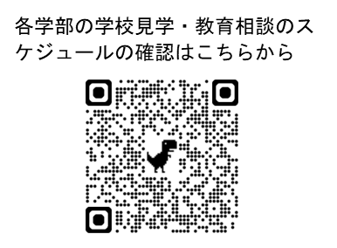
※ 天草支援学校ホームページにて各学部の学校見学・教育相談スケジュールを確認し、希望の日時を御記入ください。 小学部〔9:50～／10:45～／13:15～〕、中学部〔9:55～／10:55～／13:15～〕 ただし、月曜日・水曜日の午後の時間帯は実施できません。
※ 必要に応じて、枠を増やしてください。

